2025-02-05
規制番号 名称 |  |  |  |  | 07-0572 |  | 赤坂バイパス東口 |  |  |  | (S9-TCU) |  | 運 用 開始日時 |  | 2026-02-05 |  |  |  | 製造番号 |  | K0000001
 |  |  |  |  |  |  |  |  |  |  |  |  |  |  |  |  |  |  | 製造年月 |  | 2026-01-01
管制番号 名称 |  |  |  |  | 70572 |  | 赤坂バイパス東口 |  |  |  | 1012号「版6」 |  |  |  | 3:10:00 |  |  | ～
 |  |  |  |  |  |  |  |  |  |  |  |  |  |  |  |  |  |  | メーカー |  | 日本信号 |  |  | Int№： | 1892
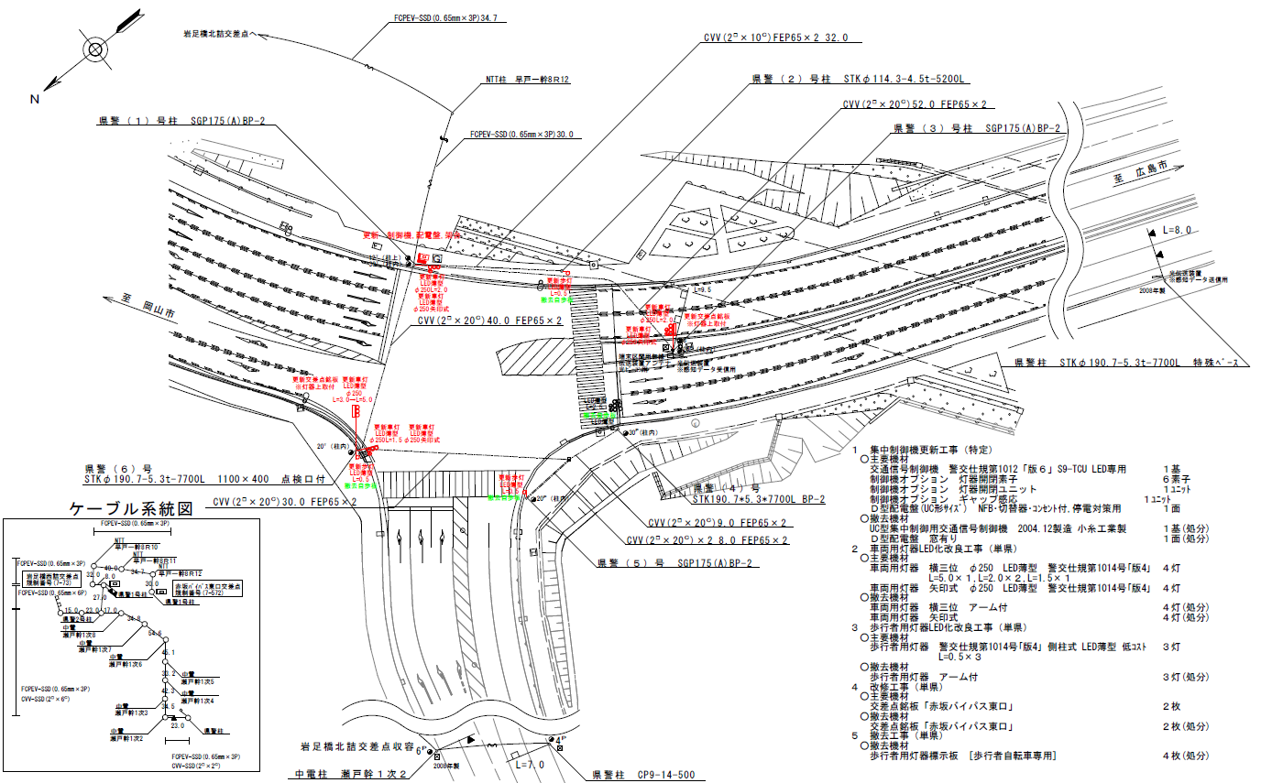

35.7m
39.1m

付加機能
ギャップ感応
ステータス機能
S3:閃光
 |  |  |  |  |  |  |  |  |  |  |  |  |  |  |  |  |  |  |  |  |  |  |  | 50 | 13.888888889 | 39.1 | 2.8
 |  |  |  |  |  |  |  |  |  |  |  |  |  |  |  |  |  |  |  |  |  |  |  | 50 | 13.888888889 | 35.7 | 2.6
ステップ番号 |  |  |  | 1 | 2 | 3 | 4 | 5 | 6 | 7 | 8 | 9 | 10 | 11 | 12 | 13 | 14 | 15 | 16 | 17 | 18 | 19 | 20
ステップ名称 |  |  |  | 1PG | 1PW | 1 G | 1 Y | 1 R | 2 A | 2 Y | 2 R | 3PG | 3PW | 3 G | 3 Y | 3 R
流 動 図
歩灯2
23.0m
20.7m
歩灯2
EC6780S+34001001
EC6780S-26339
PD1220A V4.03
１Ｐ |  | [ 1P ]
１ |  | [ 1V ]
２ |  | [ 2V ]
２Ｐ |  | [ 2P ]
３ |  | [ 3V ]
１右矢
２直矢
３左矢

ギャップ感応 |  |  |  |  |  |  |  |  | 感応 |  |  |  |  |  |  |  |  |  |  |  |  |  | （短縮: 5秒，延長: 5秒，単位青: 1秒）
ＰＵ |  |  |  | 109 |  |  |  |  | 109 |  |  | 109
ＰＬ | ( | 85秒 | ) | 23 | 8 | 2 | 3 | 3 | 5 | 2 | 3 | 21 | 7 | 2 | 3 | 3 |  |  |  |  |  |  |  | 80 | 67
保安秒時 | ( | 150秒 | ) | 47 | 8 | 2 | 3 | 3 | 46 | 2 | 3 | 21 | 7 | 2 | 3 | 3 |  |  |  |  |  |  |  | 120 | 102
最長時間（秒） |  |  |  | 110 | 110 | 110 | 10 | 10 | 110 | 10 | 10 | 110 | 110 | 110 | 10 | 10
最短時間（秒） |  |  |  | 6 | 0.95 | 0.95 | 0.95 | 0.95 | 0.95 | 0.95 | 0.95 | 6 | 0.95 | 0.95 | 0.95 | 0.95
ＡＢ連動出力

70572
規制番号・名称 |  |  |  | 7-0572 赤坂バイパス東口 |  |  |  |  |  |  |  |  | 運 用 |  |  | 2005-02-09 |  |  |  | 製造番号 |  | 4M0699
 |  |  |  |  |  |  |  |  |  |  |  |  |  |  |  |  |  |  |  | 製造年月 |  | 2004-12-01
管制番号・名称 |  |  |  | 70572 赤坂バイパス東口 |  |  |  |  |  |  | （Ｕ形） |  | 開始日時 |  |  | 12:44:00 |  |  | ～
 |  |  |  |  |  |  |  |  |  |  |  |  |  |  |  |  |  |  |  | メーカー |  | 小糸工業㈱

至 赤坂駅前
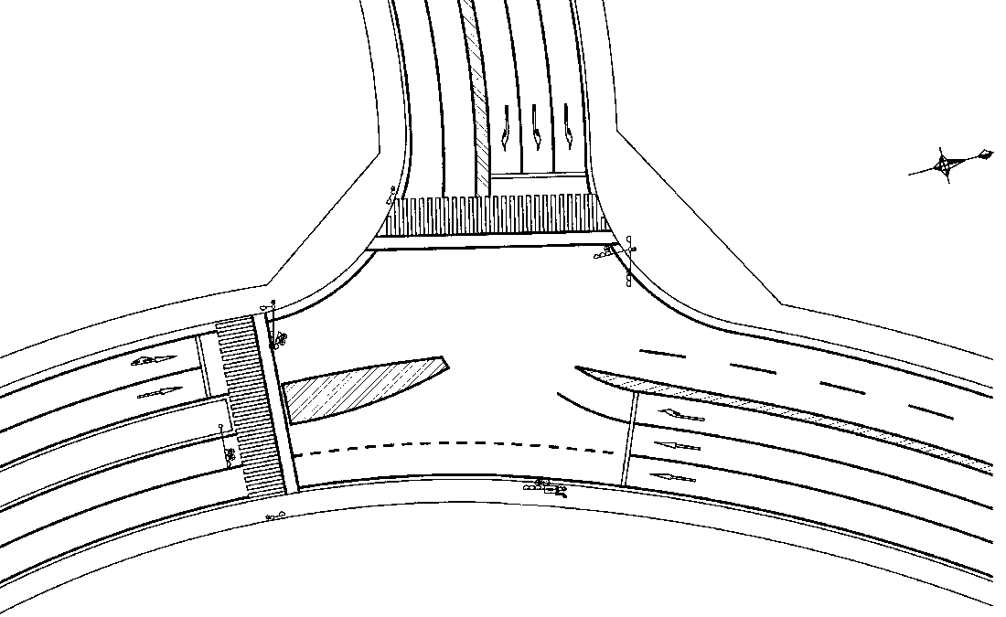

23.0m
1P
3A
1P
3
2P
1
1A
2A
35.5m
2
43.6m
至
福山市
2
20.6m
3A
3
2P

ステータス機能
S3:閃光
INT36

ｽﾃｯﾌﾟ番号 |  | 1 | 2 |  | 3 | 4 | 5 | 6 | 7 | 8 | 9 | 10 |  | 11 | 12 |  | 13 | 14 | 15 | 16 | 17 | 18 | 19 | 20
ｽﾃｯﾌﾟ名称 |  | 1PG | 1PW |  | 1G | 1Y | 2A | 2A | 2Y | 2R | 3PG | 3PW |  | 3G | 3Y |  | 3R
流 動 図
23.0m
歩灯1
歩灯2

20.6m

1P | [1P]

1 | [1V]

2 | [2V]

2P | [2P]

3 | [3V]

1A

2A

3A

（短縮：５秒，延長：５秒，単位青:１秒，スプリット補正） 終日
ギャップ感応 |  |  |  |  |  |  |  | 感応

PU |  | 109 |  |  |  |  |  | 109 |  |  | 109
ＰＬ( 85秒) |  | 23 | 8 |  | 2 | 3 | 3 | 5 | 2 | 3 | 21 | 7 |  | 2 | 3 |  | 3
保安秒数(150秒) |  | 70 | 8 |  | 2 | 3 | 3 | 22 | 2 | 4 | 21 | 7 |  | 2 | 3 |  | 3
最長時間（秒） |  | 110 | 110 |  | 110 | 10 | 110 | 110 | 10 | 10 | 110 | 110 |  | 110 | 10 |  | 10
最短時間（秒） |  | 6 | 0.95 |  | 0.95 | 0.95 | 0.95 | 0.95 | 0.95 | 0.95 | 6 | 0.95 |  | 0.95 | 0.95 |  | 0.95
AB連動出力 |  | Ａ | Ｂ |  | Ｂ | Ｂ | Ｂ | Ｂ | Ｂ | Ｂ | Ｂ | Ａ |  | Ａ | Ａ |  | Ａ

2004_12_10
規制番号 名称 |  |  | 07-0572 |  | 赤坂バイパス東口 |  |  |  |  |  | 運 用 |  | 2004-12-10 |  |  |  | 製造番号 |  | O37355 |  |  | 広島中央 | 日本信号株式会社
制御機機種 |  |  | Ａ形プログラム多段 |  |  |  | EC9327K |  |  |  | 開始日時 |  | 15:00:00 |  | ～ |  | 製造年月 |  | 1998-01-01 |  |  | 広島東
警交仕規４５号 |  |  | 製作所 |  | 日本信号株式会社 |  |  |  | 作動時間 |  | 終日 |  |  |  |  |  | 施工会社 |  |  |  |  | 広島西
署別 | 福山西 |  | 付加機能 |  | 連動子機 |  |  |  |  |  |  |  |  |  |  |  |  |  |  |  |  | 広島南
50km/h
 |  |  |  |  |  |  |  |  |  |  |  |  |  |  |  |  |  |  |  |  |  | 広島北 | 1PG
 |  |  |  |  |  |  |  |  |  |  |  |  |  |  |  |  |  |  |  |  |  | 呉 | 1PW
 |  |  |  |  |  |  |  |  |  |  |  |  |  |  |  |  |  |  |  |  |  | 音戸 | 1G
至 広島
60km/h
43.5m
35.5m
36.0m
50km/h
至 岡山
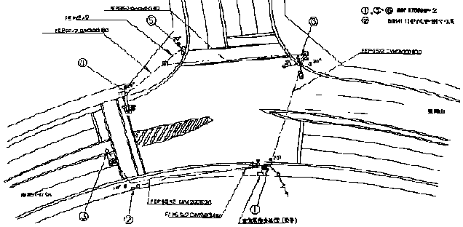 |  |  |  |  |  |  |  |  |  |  |  |  |  |  |  |  |  |  |  |  |  | 江田島 | 1Y
 |  |  |  |  |  |  |  |  |  |  |  |  |  |  |  |  |  |  |  |  |  | 海田 | 1R
 |  |  |  |  |  |  |  |  |  |  |  |  |  |  |  |  |  |  |  |  |  | 廿日市 | 2PG
 |  |  |  |  |  |  |  |  |  |  |  |  |  |  |  |  |  |  |  |  |  | 大竹 | 2PW
 |  |  |  |  |  |  |  |  |  |  |  |  |  |  |  |  |  |  |  |  |  | 竹原 | 2G
 |  |  |  |  |  |  |  |  |  |  |  |  |  |  |  |  |  |  |  |  |  | 広 | 2Y
ステップ番号 |  | 1 | 2 | 3 | 4 | 5 | 6 | 7 | 8 | 9 | 10 | 11 | 12 | 13 | 14 | 15 | 16 | 17 | 18 | 19 | 20 | 西条 | 2R
ステップ名称 |  | 1PG | 1PW | 1G | 1Y | 1R | 1A | 1Y | 1R | 2PG | 2PW | 2G | 2Y | 2R |  |  |  |  |  |  |  | 木江 | 3PG
流 動 図
１
23.4ｍ 歩灯2
２
20.7m
歩灯2
３
 |  |  |  |  |  |  |  |  |  |  |  |  |  |  |  |  |  |  |  |  |  | 可部 | 3PW
１Ｐ | [ １Ｐ ] |  |  |  |  |  |  |  |  |  |  |  |  |  |  |  |  |  |  |  |  | 吉田 | 3G
１ | [ 1V ] |  |  |  |  |  |  |  |  |  |  |  |  |  |  |  |  |  |  |  |  | 加計 | 3Y
２ | [ ２Ｖ ] |  |  |  |  |  |  |  |  |  |  |  |  |  |  |  |  |  |  |  |  | 尾道 | 3R
３Ｐ | [ ３Ｐ ] |  |  |  |  |  |  |  |  |  |  |  |  |  |  |  |  |  |  |  |  | 因島 | 1A
３ | 「 ３Ｖ ］ |  |  |  |  |  |  |  |  |  |  |  |  |  |  |  |  |  |  |  |  | 三原
２右矢 | 「 １Ａ ］ |  |  |  |  |  |  |  |  |  |  |  |  |  |  |  |  |  |  |  |  | 福山西
３左矢 | 「 ２Ａ ］ |  |  |  |  |  |  |  |  |  |  |  |  |  |  |  |  |  |  |  |  | 福山東
２直矢 | 「 ３Ａ ］ |  |  |  |  |  |  |  |  |  |  |  |  |  |  |  |  |  |  |  |  | 府中
パターン |  |  |  |  |  |  |  |  |  |  |  |  |  |  |  |  |  |  |  | 周期 | ｵﾌｾｯﾄ 秒 | 庄原
保安 |  | 24 | 8 | 2 | 3 | 3 | 20 | 2 | 3 | 20 | 7 | 2 | 3 | 3 |  |  |  |  |  | 100 |  | 三次
Ｐ０ |  | 24 | 8 | 2 | 3 | 3 | 20 | 2 | 3 | 20 | 7 | 2 | 3 | 3 |  |  |  |  |  | 100 |  | 甲山
Ｐ１ |  | 41 | 8 | 2 | 3 | 3 | 3 | 2 | 3 | 20 | 7 | 2 | 3 | 3 |  |  |  |  |  | 100 | 0
Ｐ２ |  | 40 | 8 | 2 | 3 | 3 | 4 | 2 | 3 | 20 | 7 | 2 | 3 | 3 |  |  |  |  |  | 100 | 0
Ｐ３ |  | 38 | 8 | 2 | 3 | 3 | 6 | 2 | 3 | 20 | 7 | 2 | 3 | 3 |  |  |  |  |  | 100 | 0
Ｐ４ |  | 35 | 8 | 2 | 3 | 3 | 9 | 2 | 3 | 20 | 7 | 2 | 3 | 3 |  |  |  |  |  | 100 | 0
Ｐ５ |  | 30 | 8 | 2 | 3 | 3 | 14 | 2 | 3 | 20 | 7 | 2 | 3 | 3 |  |  |  |  |  | 100 | 0
Ｐ６ |  | 24 | 8 | 2 | 3 | 3 | 20 | 2 | 3 | 20 | 7 | 2 | 3 | 3 |  |  |  |  |  | 100 | 0
Ｐ７ |  |  |  |  |  |  |  |  |  |  |  |  |  |  |  |  |  |  |  | 0
Ｐ８ |  |  |  |  |  |  |  |  |  |  |  |  |  |  |  |  |  |  |  | 0
Ｐ９ |  |  |  |  |  |  |  |  |  |  |  |  |  |  |  |  |  |  |  | 0
ＰＡ |  |  |  |  |  |  |  |  |  |  |  |  |  |  |  |  |  |  |  | 0

1998_2_2
規制番号 名称 |  |  | 07-0572 |  | 赤坂バイパス東口 |  |  |  |  |  | 運 用 |  | 1998-02-02 |  |  |  | 製造番号 |  | O37355 |  |  | 広島中央 | 日本信号株式会社
制御機機種 |  |  | Ａ形プログラム多段 |  |  |  | EC9327K |  |  |  | 開始日時 |  |  |  | ～ |  | 製造年月 |  | 1998-01-01 |  |  | 広島東
警交仕規４５号 |  |  | 製作所 |  | 日本信号株式会社 |  |  |  | 作動時間 |  | 終日 |  |  |  |  |  | 施工会社 |  |  |  |  | 広島西
署別 | 福山西 |  | 付加機能 |  | 連動子機 |  |  |  |  |  |  |  |  |  |  |  |  |  |  |  |  | 広島南
 |  |  |  |  |  |  |  |  |  |  |  |  |  |  |  |  |  |  |  |  |  | 広島北 | 1PG
 |  |  |  |  |  |  |  |  |  |  |  |  |  |  |  |  |  |  |  |  |  | 呉 | 1PW
 |  |  |  |  |  |  |  |  |  |  |  |  |  |  |  |  |  |  |  |  |  | 音戸 | 1G
 |  |  |  |  |  |  |  |  |  |  |  |  |  |  |  |  |  |  |  |  |  | 江田島 | 1Y
 |  |  |  |  |  |  |  |  |  |  |  |  |  |  |  |  |  |  |  |  |  | 海田 | 1R
 |  |  |  |  |  |  |  |  |  |  |  |  |  |  |  |  |  |  |  |  |  | 廿日市 | 2PG
 |  |  |  |  |  |  |  |  |  |  |  |  |  |  |  |  |  |  |  |  |  | 大竹 | 2PW
 |  |  |  |  |  |  |  |  |  |  |  |  |  |  |  |  |  |  |  |  |  | 竹原 | 2G
 |  |  |  |  |  |  |  |  |  |  |  |  |  |  |  |  |  |  |  |  |  | 広 | 2Y
ステップ番号 |  | 1 | 2 | 3 | 4 | 5 | 6 | 7 | 8 | 9 | 10 | 11 | 12 | 13 | 14 | 15 | 16 | 17 | 18 | 19 | 20 | 西条 | 2R
ステップ名称 |  | 1PG | 1PW | 1G | 1Y | 2G | 2Y | 2R | 3PG | 3PW | 3G | 3Y | 3R |  |  |  |  |  |  |  |  | 木江 | 3PG
流 動 図
23.4ｍ 歩灯2
21.0m
歩灯2
 |  |  |  |  |  |  |  |  |  |  |  |  |  |  |  |  |  |  |  |  |  | 可部 | 3PW
１Ｐ | [ 1P ] |  |  |  |  |  |  |  |  |  |  |  |  |  |  |  |  |  |  |  |  | 吉田 | 3G
１ | [ 1V ] |  |  |  |  |  |  |  |  |  |  |  |  |  |  |  |  |  |  |  |  | 加計 | 3Y
２ | [ 2Ｖ ] |  |  |  |  |  |  |  |  |  |  |  |  |  |  |  |  |  |  |  |  | 尾道 | 3R
３Ｐ | [３Ｐ ] |  |  |  |  |  |  |  |  |  |  |  |  |  |  |  |  |  |  |  |  | 因島
３Ｖ | 「３Ｖ］ |  |  |  |  |  |  |  |  |  |  |  |  |  |  |  |  |  |  |  |  | 三原
１Ａ |  |  |  |  |  | → |  |  |  |  |  |  |  |  |  |  |  |  |  |  |  | 福山西
２Ａ |  |  |  |  |  |  | ← |  |  |  |  |  |  |  |  |  |  |  |  |  |  | 福山東
３Ａ |  |  |  |  |  | ↑ |  |  |  |  |  |  |  |  |  |  |  |  |  |  |  | 府中
パターン |  |  |  |  |  |  |  |  |  |  |  |  |  |  |  |  |  |  |  | 周期 | ｵﾌｾｯﾄ 秒 | 庄原
保安 |  |  |  |  |  |  |  |  |  |  |  |  |  |  |  |  |  |  |  | 0 |  | 三次
Ｐ０ |  | 38 | 9 | 3 | 3 | 5 | 2 | 3 | 20 | 7 | 3 | 3 | 3 |  |  |  |  |  |  | 99 |  | 甲山
Ｐ１ |  | 42 | 7 | 2 | 3 | 5 | 2 | 3 | 20 | 7 | 2 | 3 | 3 |  |  |  |  |  |  | 99 | 0
Ｐ２ |  | 41 | 7 | 2 | 3 | 6 | 2 | 3 | 20 | 7 | 2 | 3 | 3 |  |  |  |  |  |  | 99 | 0
Ｐ３ |  | 39 | 7 | 2 | 3 | 8 | 2 | 3 | 20 | 7 | 2 | 3 | 3 |  |  |  |  |  |  | 99 | 0
Ｐ４ |  | 36 | 7 | 2 | 3 | 11 | 2 | 3 | 20 | 7 | 2 | 3 | 3 |  |  |  |  |  |  | 99 | 0
Ｐ５ |  | 31 | 7 | 2 | 3 | 16 | 2 | 3 | 20 | 7 | 2 | 3 | 3 |  |  |  |  |  |  | 99 | 0
Ｐ６ |  | 25 | 7 | 2 | 3 | 22 | 2 | 3 | 20 | 7 | 2 | 3 | 3 |  |  |  |  |  |  | 99 | 0
Ｐ７ |  |  |  |  |  |  |  |  |  |  |  |  |  |  |  |  |  |  |  | 0
Ｐ８ |  |  |  |  |  |  |  |  |  |  |  |  |  |  |  |  |  |  |  | 0
Ｐ９ |  |  |  |  |  |  |  |  |  |  |  |  |  |  |  |  |  |  |  | 0
ＰＡ |  |  |  |  |  |  |  |  |  |  |  |  |  |  |  |  |  |  |  | 0

